상품제안서
스테파노캔들 스텐다드자 170g+골드거울+쇼핑백 | 상품코드: S37063

 |  |  |  |  |  |  | 02-713-8555 | www.synergygift.co.kr
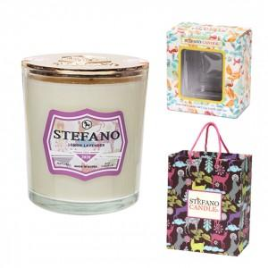

【상세/제작정보】 | <p>향선택 - 블랙체리, 그린그란데, 레몬앤자스민, 레몬라벤더, 소프트로즈, 화이트린넨, 화이트티, 다미안피치</p><p>제품에 인쇄 불가능하며 쇼핑백에 스티커 부착 가능합니다. 90 * 70mm </p>

【인쇄/포장옵션】 | 스티커 / 포장불가능

【공급단가】 | 수량 | 50~ | 100~ | 500~ | 1,000~ | 2,000~
*VAT별도 | 단가 | 14,170원 | 13,130원 | 11,880원 | 11,160원 | 10,880원

【상품 URL】 | https://www.synergygift.co.kr:443/src/goods_detail.php?gdno=37063

